员工差旅明细
 | 【员工差旅报销单】

 |  | 姓名: |  | 张兆洁 |  | 职位: | 助理
 |  | 发生地: |  | 成都 |  | 部门: | 会奖6部
 |  | 发生日期: |  | 2024.6.11-6.12 |  | 报销日期: | 2024.6.24
 |  |  |  |  |  | 团号: | HMEA-240720-ZJT854

 | 序号 | 报销项目 | 用途 |  | 实际报销金额 | 合格发票金额 | 不合格发票金额 | 备注
 | 1 | 差旅费 | 餐费 |  | 952.26 | 380.20 | 572.06 | 三个人6.11-6.14餐费
 | 2 | 交通 | 小交通 |  | 85.00 | 85.00 |  | 何方玉交通费
 | 3 | 住宿 | 房费 |  | 1787.00 | 1787.00 |  | 6.11-6.13差旅住宿费
 | 合计 |  |  |  | 2,824.26 | 2252.20 | 572.06

 | 合格发票金额 |  |  |  | 补票金额 |  |  | 报销总金额
 | 2,252.20 |  |  |  | 572.06 |  |  | 2824.26

 | 报销人: | 张兆洁 |  | 总监： | 合规: |  | 财务：

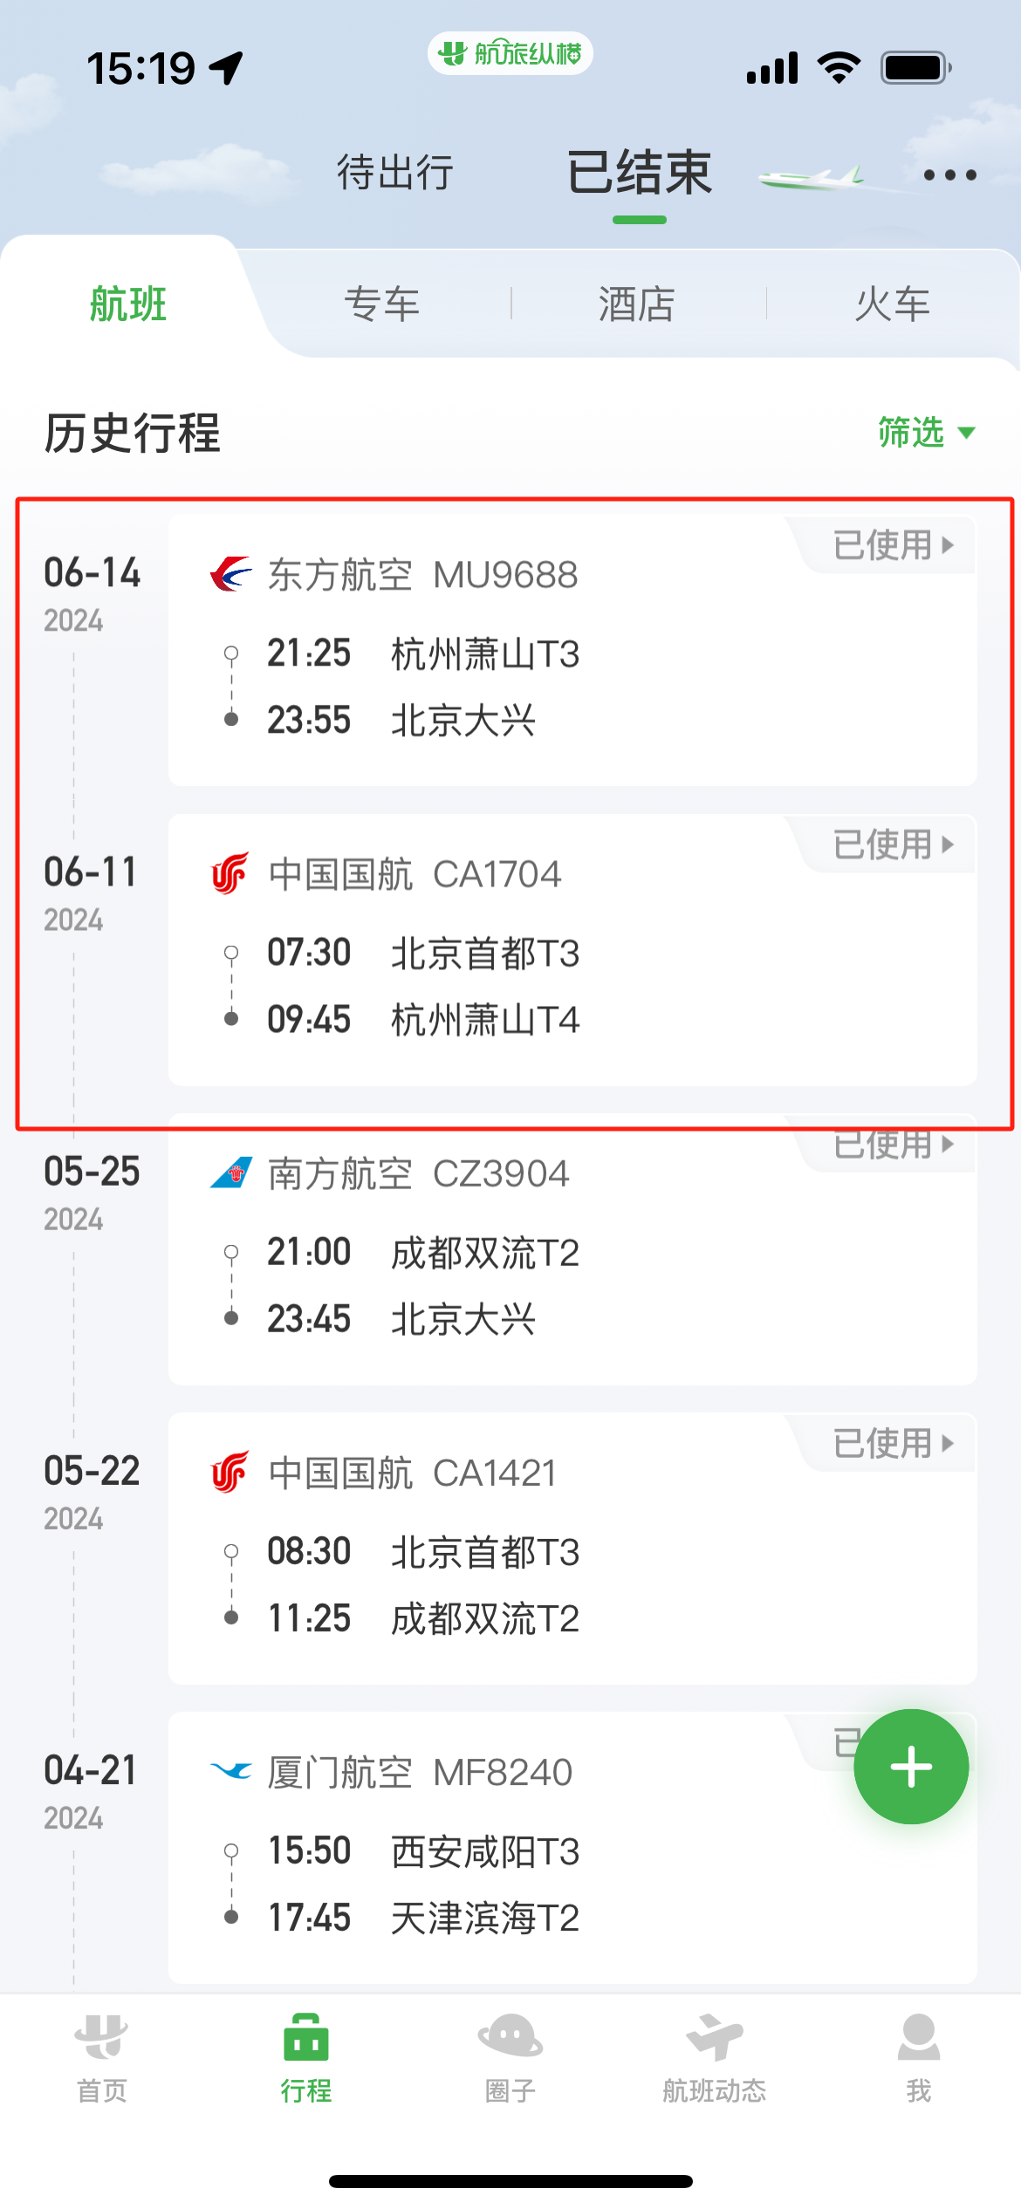
【员工上会补助统计单】

 |  | 姓名: |  | 张兆洁 |  | 职位: | 助理
 |  | 发生地: |  | 成都 |  | 部门: | 会奖6部
 |  | 发生日期: |  | 2024.6.11-6.14 |  | 报销日期: | 2024.6.17
 |  |  |  |  |  | 团号: | HMEA-240720-ZJT854

 |  | 出差城市 | 出差起止日期 |  | 每天金额 | 天数 | 合计 | 备注
 | 1 | 杭州 | 2024.6.11-2024.6.14 |  | 100.00 | 4.00 | 400.00
 | 合计 |  |  |  |  | 4.00 | 400.00
 | 报销人: | 张兆洁 |  | 总监： | 合规: |  | 财务：

